Лист3
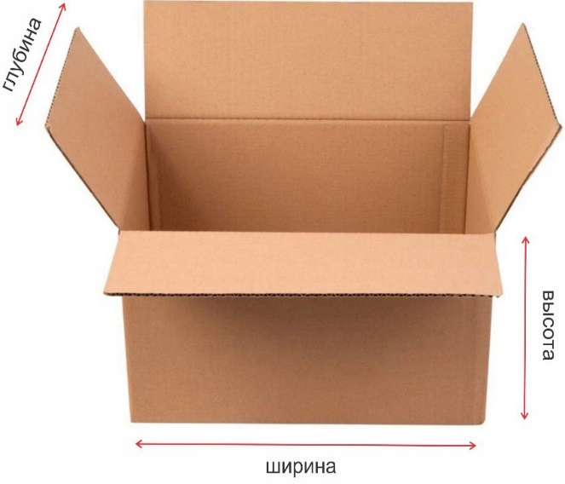
№ | Код Поставщика | Наименование Поставщика | Штрих код (EAN Code) товара | САП КОД | Наименования товара | макс. кол-во шт. в коробке | Зак. Цена без НДС | глубина тары | ширина тары | высота тары | Температурный режим | Срок годность
1 | 100012539 | Kopum plus Perfume Detergent Capsule-Sakura CherryBlossome&Floral (14pcs per pouch) | 8800288480264 |  | Капсула Kopum plus д.стирки Сакура 210г | 30 | 47321.43 | 32см | 46см | 23см | +10°C до +25°C | 1095
2 | 100012539 | Kopum plus Perfume Detergent Capsule-Eclat Lavendar(14pcs per pouch) | 8800288480257 |  | Капсула Kopum plus д.стирки Лаванда 210г | 30 | 47321.43 | 32см | 46см | 23см | +10°C до +25°C | 1095
3 | 100012539 | Kopum plus perfume opera dewy fantasy - Сухой порошок аромат цветков ландыша 1,5кг (25 стирка) | 8800288480301 |  | Порошок Kopum plus д.стирки Ландыш 1,5кг | 10 | 53571.43 | 30см | 42см | 30см | +10°C до +25°C | 1095
4 | 100012539 | Kopum plus perfume opera lush serenity - Сухой порошок аромат цветков сирени 1,5кг (25 стирка) | 8800288480097 |  | Порошок Kopum plus д.стирки Сирень 1,5кг | 10 | 53571.43 | 30см | 42см | 30см | +10°C до +25°C | 1095
5 | 100012539 | Kopum plus perfume opera dewy fantasy - Сухой порошок аромат цветков ландыша 3кг (51 стирка) (с мерной ложкой) | 8800288480325 |  | Порошок Kopum plus д.стирки Ландыш 3кг | 6 | 100000.00 | 38см | 45см | 27см | +10°C до +25°C | 1095
6 | 100012539 | Kopum plus perfume opera lush serenity - Сухой порошок аромат цветков сирени 3кг (с мерной ложкой) | 8800288480103 |  | Порошок Kopum plus д.стирки Сирень 3кг | 6 | 100000.00 | 38см | 45см | 27см | +10°C до +25°C | 1095
7 | 100012539 | Kopum plus perfume opera dewy fantasy - Сухой порошок аромат цветков ландыша 420 гр (7 стирка) | 8800288480394 |  | Порошок Kopum plus д.стирки Ландыш 420г | 24 | 19642.86 | 35см | 45см | 22см | +10°C до +25°C | 1095
8 | 100012539 | Kopum plus perfume opera lush serenity - Сухой порошок аромат цветков сирени 420гр (7 стирка) | 8800288480387 |  | Порошок Kopum plus д.стирки Сирень 420г | 24 | 19642.86 | 35см | 45см | 22см | +10°C до +25°C | 1095
9 | 100012540 | Unidaily Oxipring Miracle Wipes - Универсальные салфетки для чистки поверхностей (50шт) | 8800288480233 |  | Салфетки для чистки с пропиткой м/с 50шт | 15 | 58035.71 | 34см | 58см | 24см | +10°C до +25°C | 1095

